ShoppingCart
Cơ Sở Dữ Liệu Quản Lý Trên Web Với Các Chúng Năng Cơ Bản |  |  |  |  |  |  |  |  | CREATE DATABASE ShoppingCart
 | Cơ Sở Dữ Liệu Demo |  |  |  |  |  |  |  | GO
 |  |  |  |  |  |  |  |  | use ShoppingCart
vtd_QUAN_TRI | Tên Cột | Kiểu Dữ Liệu |  | Ràng Buộc | Tự Động |  | Ghi Chú |  | GO
 |  | MySQL | MSSQL |  | MySQL | MSSQL |  | CREATE TABLE vtd_QUAN_TRI( | CREATE TABLE vtd_QUAN_TRI(
 | vtd_ID | INT | INT | PRIMARY KEY | AUTO_INCREMENT | IDENTITY | Khóa Chính,Tăng Tư Động (Không Phải Insert) | vtd_ID INT PRIMARY KEY AUTO_INCREMENT, | vtd_ID INT PRIMARY KEY IDENTITY,
 | vtd_TaiKhoan | VARCHAR(255) | NVARCHAR(255) | UNIQUE |  |  |  | vtd_TaiKhoan VARCHAR(255) UNIQUE , | vtd_TaiKhoan VARCHAR(255) UNIQUE ,
 | vtd_MatKhau | VARCHAR(255) | NVARCHAR(255) |  |  |  | Mã Hóa (vd: $vtdMatKhau = md5("ducyb12398");) | vtd_MatKhau VARCHAR(255) , | vtd_MatKhau VARCHAR(255) ,
 | vtd_TrangThai | tinyint | tinyint |  |  |  | 0:Cho phép đăng nhập / 1:Khóa | vtd_TrangThai tinyint , | vtd_TrangThai tinyint ,
 |  |  |  |  |  |  |  | ); | )
 | Bảng Dùng Để QL Đăng Nhập Hệ Thống quản lý quản trị nội dung của ứng dung (admin) |  |  |  |  |  |  |  | go
 | các chức năng cơ bản:
 |  | Đăng Nhập
 |  | Đăng Xuất
 |  | CRUD(Thêm Mới,sửa Xóa,xem Chi Tiết)

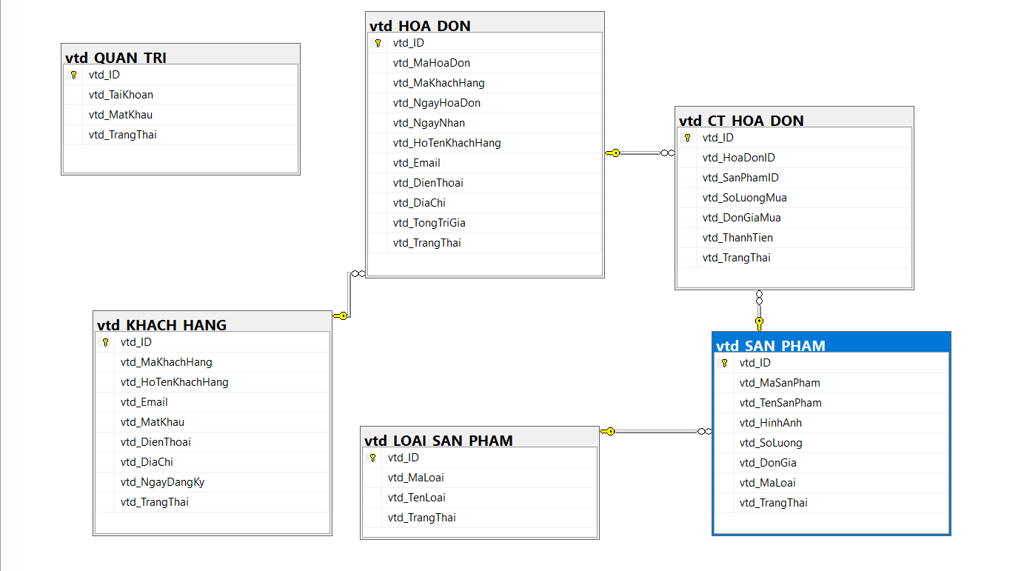
vtd_LOAI_SAN_PHAM | Tên Cột | Kiểu Dữ Liệu |  | Ràng Buộc | Tự Động |  | Ghi Chú
 |  | MySQL | MSSQL |  | MySQL | MSSQL |  | CREATE TABLE vtd_LOAI_SAN_PHAM( | CREATE TABLE vtd_LOAI_SAN_PHAM(
 | vtd_ID | INT | INT | PRIMARY KEY | AUTO_INCREMENT | IDENTITY | Khóa Chính,Tăng Tư Động (Không Phải Insert) | vtd_ID INT PRIMARY KEY AUTO_INCREMENT, | vtd_ID INT PRIMARY KEY IDENTITY,
 | vtd_MaLoai | VARCHAR(255) | NVARCHAR(255) | UNIQUE |  |  |  | vtd_MaLoai VARCHAR(255) UNIQUE , | vtd_MaLoai VARCHAR(255) UNIQUE ,
 | vtd_TenLoai | VARCHAR(255) | NVARCHAR(255) |  |  |  |  | vtd_TenLoai VARCHAR(255) , | vtd_TenLoai VARCHAR(255) ,
 | vtd_TrangThai | tinyint | tinyint |  |  |  | 0:Hiển Thị / 1:Khóa | vtd_TrangThai tinyint , | vtd_TrangThai tinyint ,
 |  |  |  |  |  |  |  | ); | )
 |  |  |  |  |  |  |  |  | GO
vtd_SAN_PHAM | Tên Cột | Kiểu Dữ Liệu |  | Ràng Buộc | Tự Động |  | Ghi Chú
 |  | MySQL | MSSQL |  | MySQL | MSSQL |  | CREATE TABLE vtd_SAN_PHAM( | CREATE TABLE vtd_SAN_PHAM(
 | vtd_ID | INT | INT | PRIMARY KEY | AUTO_INCREMENT | IDENTITY | Khóa Chính,Tăng Tư Động (Không Phải Insert) | vtd_ID INT PRIMARY KEY AUTO_INCREMENT, | vtd_ID INT PRIMARY KEY IDENTITY,
 | vtd_MaSanPham | VARCHAR(255) | NVARCHAR(255) | UNIQUE |  |  |  | vtd_MaSanPham VARCHAR(255) UNIQUE , | vtd_MaSanPham VARCHAR(255) UNIQUE ,
 | vtd_TenSanPham | VARCHAR(255) | NVARCHAR(255) |  |  |  |  | vtd_TenSanPham VARCHAR(255) , | vtd_TenSanPham VARCHAR(255) ,
 | vtd_HinhAnh | VARCHAR(255) | VARCHAR(255) |  |  |  |  | vtd_HinhAnh VARCHAR(255) , | vtd_HinhAnh VARCHAR(255) ,
 | vtd_SoLuong | int | int |  |  |  |  | vtd_SoLuong int , | vtd_SoLuong int ,
 | vtd_DonGia | float | float |  |  |  |  | vtd_DonGia float , | vtd_DonGia float ,
 | vtd_MaLoai | int | int | REFERENCES vtd_LOAI_SAN_PHAM(vtd_ID) |  |  |  | vtd_MaLoai int REFERENCES vtd_LOAI_SAN_PHAM(vtd_ID) , | vtd_MaLoai int REFERENCES vtd_LOAI_SAN_PHAM(vtd_ID) ,
 | vtd_TrangThai | tinyint | tinyint |  |  |  | 0:Hiển Thị / 1:Khóa | vtd_TrangThai tinyint , | vtd_TrangThai tinyint ,
 |  |  |  |  |  |  |  | ); | )
 |  |  |  |  |  |  |  |  | GO

vtd_KHACH_HANG | Tên Cột | Kiểu Dữ Liệu |  | Ràng Buộc | Tự Động |  | Ghi Chú
 |  | MySQL | MSSQL |  | MySQL | MSSQL |  | CREATE TABLE vtd_KHACH_HANG( | CREATE TABLE vtd_KHACH_HANG(
 | vtd_ID | INT | INT | PRIMARY KEY | AUTO_INCREMENT | IDENTITY | Khóa Chính,Tăng Tư Động (Không Phải Insert) | vtd_ID INT PRIMARY KEY AUTO_INCREMENT, | vtd_ID INT PRIMARY KEY IDENTITY,
 | vtd_MaKhachHang | VARCHAR(255) | NVARCHAR(255) | UNIQUE |  |  |  | vtd_MaKhachHang VARCHAR(255) UNIQUE , | vtd_MaKhachHang VARCHAR(255) UNIQUE ,
 | vtd_HoTenKhachHang | VARCHAR(255) | NVARCHAR(255) |  |  |  |  | vtd_HoTenKhachHang VARCHAR(255) , | vtd_HoTenKhachHang VARCHAR(255) ,
 | vtd_Email | VARCHAR(255) | VARCHAR(255) | UNIQUE |  |  | Tài Khoản Đăng Nhập | vtd_Email VARCHAR(255) UNIQUE , | vtd_Email VARCHAR(255) UNIQUE ,
 | vtd_MatKhau | VARCHAR(255) | VARCHAR(255) |  |  |  |  | vtd_MatKhau VARCHAR(255) , | vtd_MatKhau VARCHAR(255) ,
 | vtd_DienThoai | VARCHAR(10) | VARCHAR(10) | UNIQUE |  |  | Tài Khoản Đăng Nhập | vtd_DienThoai VARCHAR(10) UNIQUE , | vtd_DienThoai VARCHAR(10) UNIQUE ,
 | vtd_DiaChi | VARCHAR(255) | VARCHAR(255) |  |  |  |  | vtd_DiaChi VARCHAR(255) , | vtd_DiaChi VARCHAR(255) ,
 | vtd_NgayDangKy | datetime | datetime |  |  |  |  | vtd_NgayDangKy datetime , | vtd_NgayDangKy datetime ,
 | vtd_TrangThai | tinyint | tinyint |  |  |  | 0:Hoạt Động/ 1:Tạm Khóa/2:Khóa | vtd_TrangThai tinyint , | vtd_TrangThai tinyint ,
 |  |  |  |  |  |  |  | ); | )
 |  |  |  |  |  |  |  |  | GO
vtd_HOA_DON | Tên Cột | Kiểu Dữ Liệu |  | Ràng Buộc | Tự Động |  | Ghi Chú
 |  | MySQL | MSSQL |  | MySQL | MSSQL |  | CREATE TABLE vtd_HOA_DON( | CREATE TABLE vtd_HOA_DON(
1 | vtd_ID | INT | INT | PRIMARY KEY | AUTO_INCREMENT | IDENTITY | Khóa Chính,Tăng Tư Động (Không Phải Insert) | vtd_ID INT PRIMARY KEY AUTO_INCREMENT, | vtd_ID INT PRIMARY KEY IDENTITY,
2 | vtd_MaHoaDon | VARCHAR(255) | NVARCHAR(255) | UNIQUE |  |  |  | vtd_MaHoaDon VARCHAR(255) UNIQUE , | vtd_MaHoaDon VARCHAR(255) UNIQUE ,
3 | vtd_MaKhachHang | INT | INT | REFERENCES vtd_KHACH_HANG(vtd_ID) |  |  |  | vtd_MaKhachHang INT REFERENCES vtd_KHACH_HANG(vtd_ID) , | vtd_MaKhachHang INT REFERENCES vtd_KHACH_HANG(vtd_ID) ,
4 | vtd_NgayHoaDon | datetime | datetime |  |  |  |  | vtd_NgayHoaDon datetime , | vtd_NgayHoaDon datetime ,
5 | vtd_NgayNhan | datetime | datetime |  |  |  |  | vtd_NgayNhan datetime , | vtd_NgayNhan datetime ,
6 | vtd_HoTenKhachHang | VARCHAR(255) | VARCHAR(255) |  |  |  | Họ Tên Người Nhận | vtd_HoTenKhachHang VARCHAR(255) , | vtd_HoTenKhachHang VARCHAR(255) ,
7 | vtd_Email | VARCHAR(255) | VARCHAR(255) |  |  |  | Email Người Nhận | vtd_Email VARCHAR(255) , | vtd_Email VARCHAR(255) ,
8 | vtd_DienThoai | VARCHAR(10) | VARCHAR(10) |  |  |  | Điện Thoại Người Nhận | vtd_DienThoai VARCHAR(10) , | vtd_DienThoai VARCHAR(10) ,
9 | vtd_DiaChi | VARCHAR(255) | VARCHAR(255) |  |  |  | Địa Chỉ Người Nhận | vtd_DiaChi VARCHAR(255) , | vtd_DiaChi VARCHAR(255) ,
10 | vtd_TongTriGia | float | float |  |  |  |  | vtd_TongTriGia float , | vtd_TongTriGia float ,
11 | vtd_TrangThai | tinyint | tinyint |  |  |  | 0:Chờ Sử Lý/ 1:Đang Sử Lý/2:Đã Hoàn Thành | vtd_TrangThai tinyint , | vtd_TrangThai tinyint ,
 |  |  |  |  |  |  |  | ); | )
 |  |  |  |  |  |  |  |  | GO
vtd_CT_HOA_DON | Tên Cột | Kiểu Dữ Liệu |  | Ràng Buộc | Tự Động |  | Ghi Chú
 |  | MySQL | MSSQL |  | MySQL | MSSQL |  | CREATE TABLE vtd_CT_HOA_DON( | CREATE TABLE vtd_CT_HOA_DON(
 | vtd_ID | INT | INT | PRIMARY KEY | AUTO_INCREMENT | IDENTITY | Khóa Chính,Tăng Tư Động (Không Phải Insert) | vtd_ID INT PRIMARY KEY AUTO_INCREMENT, | vtd_ID INT PRIMARY KEY IDENTITY,
 | vtd_HoaDonID | INT | INT | REFERENCES vtd_HOA_DON(vtd_ID) |  |  | UNIQUE | vtd_HoaDonID INT REFERENCES vtd_HOA_DON(vtd_ID) , | vtd_HoaDonID INT REFERENCES vtd_HOA_DON(vtd_ID) ,
 | vtd_SanPhamID | INT | INT | REFERENCES vtd_SAN_PHAM(vtd_ID) |  |  |  | vtd_SanPhamID INT REFERENCES vtd_SAN_PHAM(vtd_ID) , | vtd_SanPhamID INT REFERENCES vtd_SAN_PHAM(vtd_ID) ,
 | vtd_SoLuongMua | INT | INT |  |  |  |  | vtd_SoLuongMua INT , | vtd_SoLuongMua INT ,
 | vtd_DonGiaMua | float | float |  |  |  |  | vtd_DonGiaMua float , | vtd_DonGiaMua float ,
 | vtd_ThanhTien | float | float |  |  |  |  | vtd_ThanhTien float , | vtd_ThanhTien float ,
 | vtd_TrangThai | tinyint | tinyint |  |  |  | 0:Hoàn Thành\1:Trả Lại\2:Xóa | vtd_TrangThai tinyint ,
 |  |  |  |  |  |  |  |  | )
 |  |  |  |  |  |  |  |  | GO

